NoiseTest V 5.2

 |  |  |  | NoiseTest Version 5.2 Stand 6. Aug 2023 © Ulfried Ueberschar – DJ6AN -
 |  |  |  | Grundlegende Anforderung nach § 4 Ziffer 2 EMVG, zu erwartende elektromagnetische Störungen
 |  |  |  | Radiowave propagation ITU-R P.372-16 (Ausgabe 08/2022) / Bundestagsdrucksache 19/3837 vom 15.08.2018 Seite 10:
 |  |  |  | https://www.itu.int/dms_pubrec/itu-r/rec/p/R-REC-P.372-16-202208-I!!PDF-E.pdf

 |  |  |  | Messparameter in die Zellen H8 bis H12 eintragen und bestätigen auf der PC-Tastatur
 |  |  |  | Kabeldämpfung zwischen Antenne und Empfänger | 2 | dB
(dBm-Kalibrierung des S-Meters vor der Messung durchführen ! ) |  |  |  | Rx-Empfangspegel am 50 Ohm Eingang | -85 | dBm
Umrechnungstabelle Empfangspegel für Kurzwelle |  |  |  | Rx-Frequenzband | 3.75 | MHz
50 Ω Rx Eingang b = |  | 2700 | Hz | Rx-Mess-Bandbreite (Rauschen ohne Nutzsignalreste) | 2700 | Hz
S | dBm | dBµV | µV | Rx-Antenne im Freiraum, Gewinn: | 2.15 | dBi
- Graue Säule: Man Made Noise - Feldstärke an der Empfangsantenne zu den Messparametern in den Zellen H8 bis H12 - Farbige Säulen: Elektromagnetische Umgebungen Mittelwerte der zu erwartenden Feldstärken gemäß ITU-R P.372
+60 dB | -13 | 94 | 50,000.0 |  |  |  |  | gemessen
+50 dB | -23 | 84 | 15,811.4 |  |  |  | Störfeldstärke (MMN) | 3.5 | dB(µV/m) | mit Rx-Messbandbreite |  | 2700 | Hz
+40 dB | -33 | 74 | 5,000.0 |  |  |  | Störfeldstärke (MMN) | 8.8 | dB(µV/m) | bei 9 kHz Norm-Messbandbreite |  | ( für f > 150 kHz bis 30 MHz )
+30 dB | -43 | 64 | 1,581.1 |  |  |  | Störfeldstärke (MMN) | 20.0 | dB(µV/m) | bei 120 kHz Norm-Messbandbreite |  | ( für f > 30 MHz bis 1000 MHz )
+20 dB | -53 | 54 | 500.0
+10 dB | -63 | 44 | 158.1 |  |  |  | Elektromagnetische Umgebungen Störfeldstärken |  |  | Norm-Messbandbreite | Feldstärke – Mittelwert
9 | -73 | 34 | 50.0 |  |  |  | gemäß ITU-R P.372 | Mittelwerte |  |  | überschritten um
8 | -79 | 28 | 25.0 |  |  |  | City/ Innenstadt / Großstadt | 15.1 | dB(µV/m) |  | -6.4 | dB | 76.8 | 27.7
7 | -85 | 22 | 12.5
6 | -91 | 16 | 6.3 |  |  |  | Residential/ Wohngegend / Kleinstadt | 10.8 | dB(µV/m) |  | -2.1 | dB | 72.5 | 27.7
5 | -97 | 10 | 3.1
4 | -103 | 4 | 1.6 |  |  |  | Rural/ ländlich | 5.5 | dB(µV/m) |  | 3.2 | dB | 67.2 | 27.7
3 | -109 | -2 | 0.8
2 | -115 | -8 | 0.4 |  |  |  | Quiet rural / keine sichtbare Bebauung/ offenes Meer | -8.6 | dB(µV/m) |  | 17.4 | dB | 53.6 | 28.6
1 | -121 | -14 | 0.2
(dBm-Kalibrierung des S-Meters vor der Messung durchführen ! ) |  |  |  |  |  |  | galaktisch, kein man made noise | -7.0 | dB(µV/m) |  |  |  | 52 | 23

Anm 1: | weitere Informationen einsehen: “Button ITU-R Pegelbild“

Anm 2: | Bezüglich HF-Schutzabstand (Protection Ratio) zur Berechnung der Mindestnutzfeldstärke etc. siehe IEC “Radio services database“ CISPR/TR 31
 | https://www.iec.ch/emc/radio-services-database

Anm 3.: | Ausführliche Informationen zur Meldung elektromagnetischer Störungen an die Bundesnetzagentur:
 | https://www.darc.de/der-club/referate/emv/emv-abhilfemassnahmen/

Anm 4.: | Alle hier angebotenen Informationen wurden von uns mit größtmöglicher Sorgfalt erstellt. Für dennoch vorhandene Fehler sowie für Folgen, die
 | sich ohne gesonderte und individuelle fachjuristische Beratung ergeben, wie auch für Fehler in bereitgestellten Informationen von Dritten und
 | sich daraus ergebender Folgen wird jede Haftung durch den DARC e.V. oder seine haupt- oder ehrenamtlich tätigen Mitarbeiter ausgeschlossen.

ITU-R Pegelbild
Diagramm aus ITU – R SM.2158-3 bezogen auf ITU - R P.372

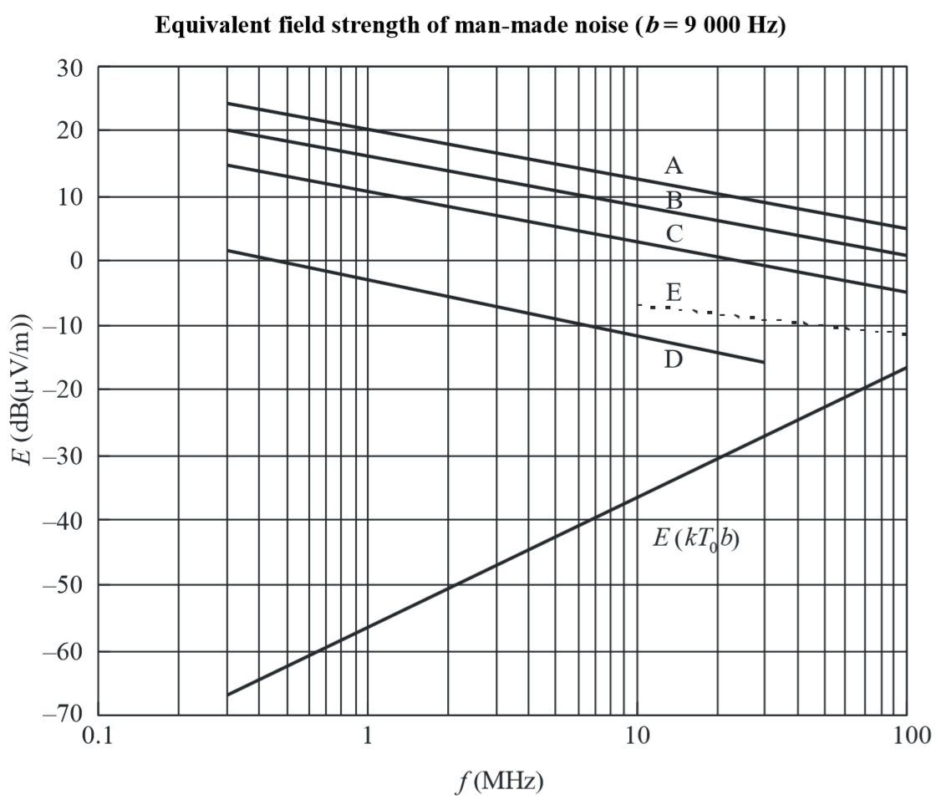
Mittelwerte der Man Made Noise Feldstärken für eine
kurze, verlustlos geerdete Monopol-Antenne | Zur Berechnung der Man Made Noise-Feldstärke
 | > bitte den Button “NoiseTest“ V 5.2 links unten betätigen. <

 | Die Ergebnisse von NoiseTest 5.2 sind hier nach Spalte L übertragen

 | Man Made Noise “Ist“-Feldstärke an der Empfangsantenne = | 8.8 | dB(µV/m) | für b = 9000 Hz

 | Nach ITU-R P.372-16 (08/2022) und § 4 Ziffer 2. EMVG
 | zu erwartender Man-Made Noise - Mittelwert bei f = | 3.75 | MHz

 | A: City/ Innenstadt / Großstadt < | 15.1 | dB(µV/m)
 | B: Residential/ Wohngegend / Kleinstadt < | 10.8 | dB(µV/m)

 | C : Rural/ ländlich < | 5.5 | dB(µV/m)

 | E: galaktisch | -7.0 | dB(µV/m)
 | D: Quiet rural /keine sichtbare Bebauung / offenes Meer < | -8.6 | dB(µV/m)

 | Bundestagsdrucksache 19/3837 vom 15.08.2018 Seite 10:
 | Die zu erwartenden mittleren externen Rauschpegel sind in der ITU-R- Empfehlung P.372 in
 | den 1970er Jahren aufgrund nicht mehr nachvollziehbarer Messungen überwiegend in den
 | Vereinigten Staaten festgelegt worden. Sie werden bis heute in der Funknetzplanung ver-
 | wendet. Die MMN Pegel sind hier je nach Umgebung unterschiedlich. Es wird zwischen den
 | folgenden vier Umgebungskategorien unterschieden:

 | Kategorie Beschreibung
 | City Unmittelbar innerhalb städtischer und/oder industrieller Bebauung
 | Residential Überwiegend innerhalb oder umgeben von Wohnbebauung
 | Rural Ländliche Gebiete ohne größere Ortschaften in der Nähe
 | Quiet Rural Keine sichtbare Bebauung oder Infrastruktur in weitem Umkreis

 | Anmerkung DJ6AN :
 | 6 dB Überschreitung eines zu erwartenden MMN - Mittelwertes erfordert die vierfache Sendeleistung beim QSO – Partner !

